遭遇金手指生成
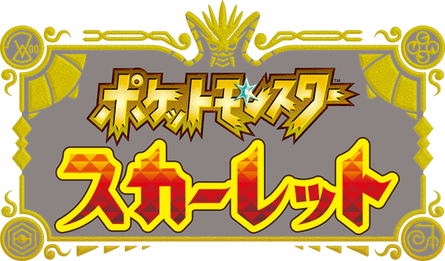

版本 | 种类 | 样子 | [新叶喵遭遇代码]
v1.0.1 | 新叶喵 | 无 | 04000000 00D0AA84 52807141
 |  |  | 04000000 00D0AA90 52800001
等级定义 | 1 |  | [指定等级1]
 |  |  | 04000000 00D0AAA8 52800021
 |  |  | 04000000 00D0AAD8 52800021
性别 | ♂ |  | [指定性别♂]
 |  |  | 04000000 00D0AACC 52800001

朱 |  | TID | 0100A3D008C5C000
 |  | BID | B26A631109A29124
紫 |  | TID | 0100A45011EF3000
 |  | BID | -

部分宝可梦抓了并没有在箱子或队伍 代表游戏有模型但并未加入 |  |  | [遭遇代码关闭]
 |  |  | 04000000 00D0AA84 794063E1
 |  |  | 04000000 00D0AA90 794067E1
 |  |  | 04000000 00D0AAA8 3940DBE1
 |  |  | 04000000 00D0AAD8 3940DBE1
 |  |  | 04000000 00D0AACC 3940E3E1
 |  |  | [100%捕捉开]
 |  |  | 04000000 016D1B70 1400002C
 |  |  | [100%捕捉关]
 |  |  | 04000000 016D1B70 35000588

数据表 by露易娘
https://ruisan.blog.jp/
https://github.com/Ruimusume/PMSV

